Typen (Katalog)
Kontur | Typ | Unterkategorie | Maße (d / D / L) | Passung Ød | Passung ØD | Toleranz L | weitere Passungen | Größen | Datenblatt (PDF) | Seite im Shop
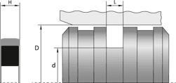 | Doppelwirkende Kolbendichtung CUT | Doppeltwirkend | d = Ø Nutgrund | D = Ø Bohrung | L = Breite | h9 | H9 | +0,2 | D1 H9 | 34 | CUT_Datasheet2026.pdf | cut
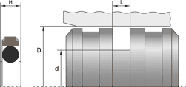 | Doppelwirkende Kolbendichtung GGDA Hunger | Doppeltwirkend | d = Ø Nutgrund | D = Ø Bohrung | L = Breite | h9 | H8 | D10 |  | 31 | GGDA_Datasheet2026.pdf | ggda-hunger
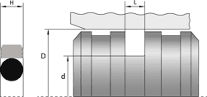 | Doppelwirkende Kolbendichtung GH | Doppeltwirkend | d = Ø Nutgrund | D = Ø Bohrung | L = Breite | h9 | H9 | +0,2 |  | 49 | GH_Datasheet2026.pdf | gh
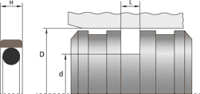 | Doppelwirkende Kolbendichtung GODA Hunger | Doppeltwirkend | d = Ø Nutgrund | D = Ø Bohrung | L = Breite | h9 | H8 | +0,2 |  | 9 | GODA_Datasheet2026.pdf | goda-hunger
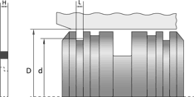 | Doppelwirkende Kolbendichtung GUSS | Doppeltwirkend | d = Ø Nutgrund | D = Ø Bohrung | L = Breite | h8 | H9/f7 |  |  | 11 | GUSS_Datasheet_Kolben2026.pdf | guss
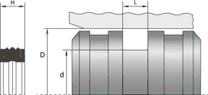 | Doppelwirkende Kolbendichtung KDAE | Doppeltwirkend | d = Ø Nutgrund | D = Ø Bohrung | L = Breite | h9 | H9 | +0,2 | D1 h9 | 8 | KDAE_Datasheet_Kolben2026.pdf | kdae
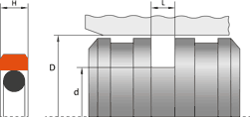 | Doppelwirkende Kolbendichtung KDEH | Doppeltwirkend | d = Ø Nutgrund | D = Ø Bohrung | L = Breite | h8 | H9/f7 | +0,2 |  | 28 | KDEH_Datasheet_Kolben2026.pdf | kdeh
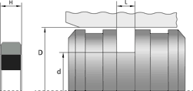 | Doppelwirkende Kolbendichtung KDGK | Doppeltwirkend | d = Ø Nutgrund | D = Ø Bohrung | L = Breite | h8 | H9/f7 | +0,2 |  | 40 | KDGK_Datasheet_Kolben2026.pdf | kdgk
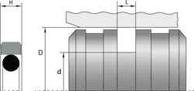 | Doppelwirkende Kolbendichtung KDGR | Doppeltwirkend | d = Ø Nutgrund | D = Ø Bohrung | L = Breite | h8 | H9/f7 | +0,2 |  | 117 | KDGR_Datasheet_Kolben2026.pdf | kdgr
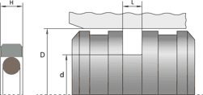 | Doppelwirkende Kolbendichtung KDGR-FPM | Doppeltwirkend | d = Ø Nutgrund | D = Ø Bohrung | L = Breite | h8 | H9/f7 | +0,2 |  | 33 | KDGR-FPM_Datasheet_Kolben2026.pdf | kdgr-fpm
 | Doppelwirkende Kolbendichtung KDGRI Inch | Doppeltwirkend | d = Ø Nutgrund | D = Ø Bohrung | L = Breite | h8 | H9/f7 | +0,2 |  | 17 | KDGRI_Datasheet_Kolben2026.pdf | kdgri-inch
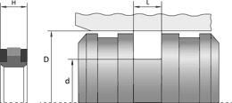 | Doppelwirkende Kolbendichtung KDHD | Doppeltwirkend | d = Ø Nutgrund | D = Ø Bohrung | L = Breite | h8 | H9/f7 | +0,2 |  | 60 | KDHD_Datasheet_Kolben2026.pdf | kdhd
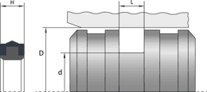 | Doppelwirkende Kolbendichtung KDHD-PU | Doppeltwirkend | d = Ø Nutgrund | D = Ø Bohrung | L = Breite | h9 | H8 | +0,2 |  | 35 | KDHD-PU_Datasheet_Kolben2026.pdf | kdhd-pu
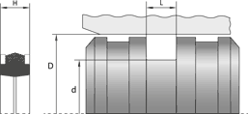 | Doppelwirkende Kolbendichtung KDNO | Doppeltwirkend | d = Ø Nutgrund | D = Ø Bohrung | L = Breite | h9 | H8 | +0,2 |  | 14 | KDNO_Datasheet_Kolben2026.pdf | kdno
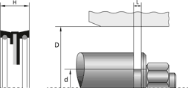 | Doppelwirkende Kolbendichtung KDO | Doppeltwirkend | d = Ø Nutgrund | D = Ø Bohrung | L = Breite | h9 | H8 | +0,2 |  | 22 | KDO_Datasheet_Kolben2026.pdf | kdo
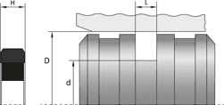 | Doppelwirkende Kolbendichtung KDOK | Doppeltwirkend | d = Ø Nutgrund | D = Ø Bohrung | L = Breite | h9 | H9 | +0,1 |  | 66 | KDOK_Datasheet_Kolben2026.pdf | kdok
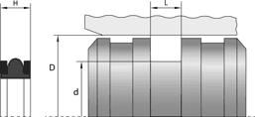 | Doppelwirkende Kolbendichtung KDPI Inch | Doppeltwirkend | d = Ø Nutgrund | D = Ø Bohrung | L = Breite | h9 / h8 | H8 / H9/f7 | +0,2 |  | 51 | KDPI_Datasheet_Kolben2026.pdf | kdpi-inch
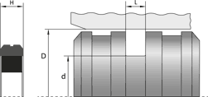 | Doppelwirkende Kolbendichtung KDPK | Doppeltwirkend | d = Ø Nutgrund | D = Ø Bohrung | L = Breite | h8 | H9/f7 | +0,2 |  | 45 | KDPK_Datasheet_Kolben2026.pdf | kdpk
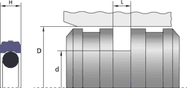 | Doppelwirkende Kolbendichtung KDS | Doppeltwirkend | d = Ø Nutgrund | D = Ø Bohrung | L = Breite | h9 | H9 | +0,2 |  | 79 | KDS_Datasheet_Kolben2026.pdf | kds
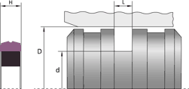 | Doppelwirkende Kolbendichtung KDSK | Doppeltwirkend | d = Ø Nutgrund | D = Ø Bohrung | L = Breite | h9 | H9 | +0,2 |  | 53 | KDSK_Datasheet_Kolben2026.pdf | kdsk
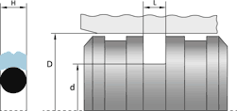 | Doppelwirkende Kolbendichtung LPV | Doppeltwirkend | d = Ø Nutgrund | D = Ø Bohrung | L = Breite | h9 | H9 | +0,2 |  | 14 | LPV_Datasheet2026.pdf | lpv
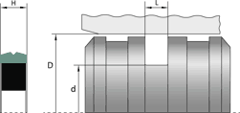 | Doppelwirkende Kolbendichtung MPV | Doppeltwirkend | d = Ø Nutgrund | D = Ø Bohrung | L = Breite | h9 | H9 | +0,2 |  | 18 | MPV_Datasheet2026.pdf | mpv
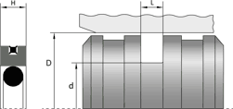 | Doppelwirkende Kolbendichtung PQ Trelleborg | Doppeltwirkend | d = Ø Nutgrund | D = Ø Bohrung | L = Breite | h9 | h9 | +0,2 |  | 50 | PQ_Datasheet_Kolben2026.pdf | pq-trelleborg
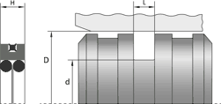 | Doppelwirkende Kolbendichtung PQ0 Trelleborg | Doppeltwirkend | d = Ø Nutgrund | D = Ø Bohrung | L = Breite | h9 | h9 | +0,2 |  | 31 | PQ0_Datasheet_Kolben2026.pdf | pq0-trelleborg
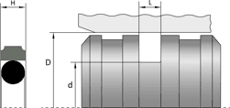 | Doppelwirkende Kolbendichtung PT Trelleborg | Doppeltwirkend | d = Ø Nutgrund | D = Ø Bohrung | L = Breite | h9 | h9 | +0,2 |  | 116 | PT_Datasheet_Kolben2026.pdf | pt-trelleborg
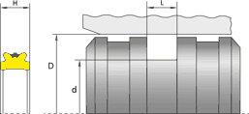 | Doppelwirkende Kolbendichtung TDMA Hunger | Doppeltwirkend | d = Ø Nutgrund | D = Ø Bohrung | L = Breite | h9 | H8 | A10 |  | 6 | TDMA_Datasheet2026.pdf | tdma-hunger
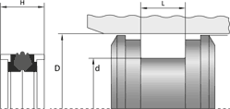 | Doppelwirkende Kolbendichtung mit Führungsringen DBM Trelleborg | Doppeltwirkend mit Führungsringen | d = Ø Nutgrund | D = Ø Bohrung | L = Breite | h9 | H9 | +0,2 | D1 h9; D2 h11; L1 +0,1 | 21 | DBM_Datasheet2025.pdf | dbm-trelleborg
 | Doppelwirkende Kolbendichtung mit Führungsringen DPC Trelleborg | Doppeltwirkend mit Führungsringen | d = Ø Nutgrund | D = Ø Bohrung | L = Breite | h9 | H11 | +0,2 | D1 h11; D2 h11; L1 +0,1 | 19 | DPC_Datasheet2026.pdf | dpc-trelleborg
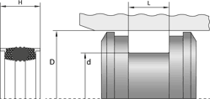 | Doppelwirkende Kolbendichtung mit Führungsringen DPS Trelleborg | Doppeltwirkend mit Führungsringen | d = Ø Nutgrund | D = Ø Bohrung | L = Breite | h9 | H11 | +0,2 | D1 h9; D2 h11; L1 +0,1 | 33 | DPS_Datasheet2026.pdf | dps-trelleborg
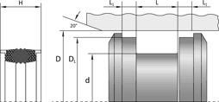 | Doppelwirkende Kolbendichtung mit Führungsringen DSM Trelleborg | Doppeltwirkend mit Führungsringen | d = Ø Nutgrund | D = Ø Bohrung | L = Breite | h11 | H11 | +0,2 | D1 ±0,05; D2 ±0,07; L1 +0,1 | 37 | DSM_Datasheet2026.pdf | dsm-trelleborg
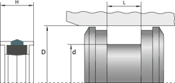 | Doppelwirkende Kolbendichtung mit Führungsringen EUD Trelleborg | Doppeltwirkend mit Führungsringen | d = Ø Nutgrund | D = Ø Bohrung | L = Breite | h9 | H9 | +0,2 | D1 h9; D2 h11; L1 +0,1 | 2 | EUD_Datasheet2026.pdf | eud-trelleborg
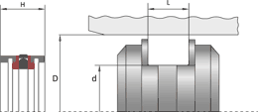 | Doppelwirkende Kolbendichtung mit Führungsringen GD1000K Hunger | Doppeltwirkend mit Führungsringen | d = Ø Nutgrund | D = Ø Bohrung | L = Breite | H9 | H8 | D10 | d2 f8; d3 f8; L1 +0,1 | 99 | GD1000K_Datasheet2025.pdf | gd1000k-hunger
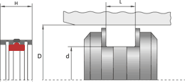 | Doppelwirkende Kolbendichtung mit Führungsringen GKD Hunger | Doppeltwirkend mit Führungsringen | d = Ø Nutgrund | D = Ø Bohrung | L = Breite | H9 | H8 | D10 | d2 f8; d3 f8; L1 +0,1 | 23 | GKD_Datasheet2025.pdf | gkd-hunger
 | Doppelwirkende Kolbendichtung mit Führungsringen KFB | Doppeltwirkend mit Führungsringen | d = Ø Nutgrund | D = Ø Bohrung | L = Breite | h9 | H8 | +0,2 | D1 ±0,10; D2 ±0,10; L1 +0,2 | 148 | KFB_Datasheet2025.pdf | kfb
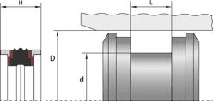 | Doppelwirkende Kolbendichtung mit Führungsringen KFB-AGRI | Doppeltwirkend mit Führungsringen | d = Ø Nutgrund | D = Ø Bohrung | L = Breite | – |  |  |  | 7 | KFB-AGRI_Datasheet.pdf | kfb-agri
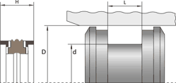 | Doppelwirkende Kolbendichtung mit Führungsringen KFB-FPM-PT | Doppeltwirkend mit Führungsringen | d = Ø Nutgrund | D = Ø Bohrung | L = Breite | h9 | H8 | +0,2 | D1 ±0,10; D2 ±0,10; L1 +0,2 | 8 | KFB-FPM-PT_Datasheet2025.pdf | kfb-fpm-pt
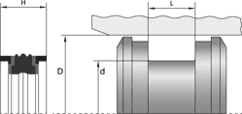 | Doppelwirkende Kolbendichtung mit Führungsringen KFBI Inch | Doppeltwirkend mit Führungsringen | d = Ø Nutgrund | D = Ø Bohrung | L = Breite | h9 | H8 | +0,2 | D1 ±0,10; D2 ±0,10; L1 +0,2 | 20 | KFBI_Datasheet2025.pdf | kfbi-inch
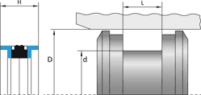 | Doppelwirkende Kolbendichtung mit Führungsringen KFC | Doppeltwirkend mit Führungsringen | d = Ø Nutgrund | D = Ø Bohrung | L = Breite | h9 | H10 | +0,15 | D1 h9; D2 h9; L1 +0,15 | 9 | KFC_Datasheet2026.pdf | kfc
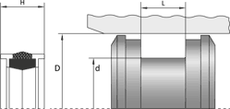 | Doppelwirkende Kolbendichtung mit Führungsringen KFP | Doppeltwirkend mit Führungsringen | d = Ø Nutgrund | D = Ø Bohrung | L = Breite | h11 | H11 | +0,2 | D1 ±0,8; D2 ±0,10; L1 +0,2 | 2 | KFP_Datasheet2025.pdf | kfp
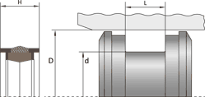 | Doppelwirkende Kolbendichtung mit Führungsringen KFP-FPM | Doppeltwirkend mit Führungsringen | d = Ø Nutgrund | D = Ø Bohrung | L = Breite | h11 | H11 | +0,2 | D1 ±0,8; D2 ±0,10; L1 +0,2 | 8 | KFP-FPM_Datasheet2026.pdf | kfp-fpm
 | Doppelwirkende Kolbendichtung mit Führungsringen KFU | Doppeltwirkend mit Führungsringen | d = Ø Nutgrund | D = Ø Bohrung | L = Breite | h9 | H9 | +0,2 | D1 H9; D2 ±0,2; L1 +0,1 | 20 | KFU_Datasheet2026.pdf | kfu
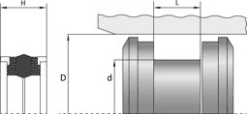 | Doppelwirkende Kolbendichtung mit Führungsringen KFW | Doppeltwirkend mit Führungsringen | d = Ø Nutgrund | D = Ø Bohrung | L = Breite | h9 | H8 | +0,25 | D1 ±0,05; D2 ±0,10; L1 +0,1 | 40 | KFW_Datasheet2025.pdf | kfw
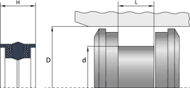 | Doppelwirkende Kolbendichtung mit Führungsringen KFWH | Doppeltwirkend mit Führungsringen | d = Ø Nutgrund | D = Ø Bohrung | L = Breite | +0,1 | H11 | +0,25 | D1 ±0,05; D2 ±0,10; L1 +0,1 | 36 | KFWH_Datasheet2025.pdf | kfwh
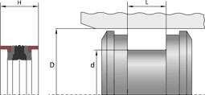 | Doppelwirkende Kolbendichtung mit Führungsringen MD-L | Doppeltwirkend mit Führungsringen | d = Ø Nutgrund | D = Ø Bohrung | L = Breite | h9 | H9 | +0,2 | L1 +0,2; D1 H9; D2 H9 | 89 | MD-L_Datasheet2026.pdf | md-l
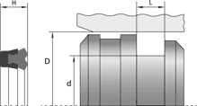 | Einfachwirkende Kolbendichtung DZ | Einfachwirkend | d = Ø Nutgrund | D = Ø Bohrung | L = Breite | – |  |  |  | 3 |  | dz
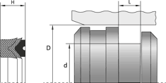 | Einfachwirkende Kolbendichtung KDM | Einfachwirkend | d = Ø Nutgrund | D = Ø Bohrung | L = Breite | h11 | H9 | +0,3 |  | 27 | KDM_Datasheet_Kolben2026.pdf | kdm
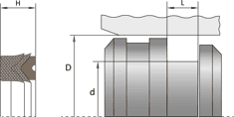 | Einfachwirkende Kolbendichtung KDM-FPM | Einfachwirkend | d = Ø Nutgrund | D = Ø Bohrung | L = Breite | h9 | H9 | +0,2 |  | 14 | KDM-FPM_Datasheet_Kolben2026.pdf | kdm-fpm
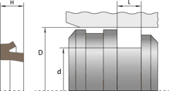 | Einfachwirkende Kolbendichtung KEC-FPM | Einfachwirkend | d = Ø Nutgrund | D = Ø Bohrung | L = Breite | h9 | H9 | +0,2 |  | 13 | KEC-FPM_Datasheet_Kolben2026.pdf | kec-fpm
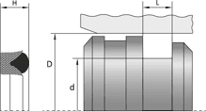 | Einfachwirkende Kolbendichtung KED | Einfachwirkend | d = Ø Nutgrund | D = Ø Bohrung | L = Breite | ±0,06 | H9 | +0,12 |  | 16 | KED_Datasheet_Kolben2026.pdf | ked
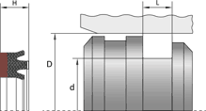 | Einfachwirkende Kolbendichtung KEDM | Einfachwirkend | d = Ø Nutgrund | D = Ø Bohrung | L = Breite | h9 | H9 | +0,2 |  | 16 | KEDM_Datasheet_Kolben2026.pdf | kedm
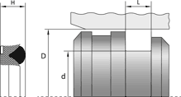 | Einfachwirkende Kolbendichtung KEDS | Einfachwirkend | d = Ø Nutgrund | D = Ø Bohrung | L = Breite | ±0,06 | H9 | +0,12 |  | 13 | KEDS_Datasheet_Kolben2026.pdf | keds
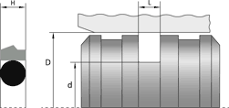 | Einfachwirkende Kolbendichtung KEGR | Einfachwirkend | d = Ø Nutgrund | D = Ø Bohrung | L = Breite | h8 | H9/f7 | +0,2 |  | 46 | KEGR_Datasheet_Kolben2026.pdf | kegr
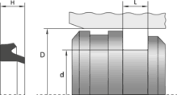 | Einfachwirkende Kolbendichtung KEI | Einfachwirkend | d = Ø Nutgrund | D = Ø Bohrung | L = Breite | h9 | H9 | +0,2 |  | 58 | KEI-INCH_Datasheet_Kolben2026.pdf | kei-inch
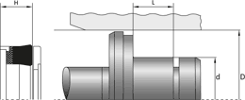 | Einfachwirkende Kolbendichtung KEPF | Einfachwirkend | d = Ø Nutgrund | D = Ø Bohrung | L = Breite | ±0,08 | H11 | +0,2 | L1 +0,1; L2 +0,1 | 10 | KEPF_Datasheet_2026.pdf | kepf
 | Einfachwirkende Kolbendichtung KER | Einfachwirkend | d = Ø Nutgrund | D = Ø Bohrung | L = Breite | h9 | H10 | +0,2 |  | 122 | KER_Datasheet_Kolben2025.pdf | ker
 | Einfachwirkende Kolbendichtung KER-NBR | Einfachwirkend | d = Ø Nutgrund | D = Ø Bohrung | L = Breite | h9 | H10 | +0,2 |  | 33 | KER-NBR_Datasheet_Kolben2025.pdf | ker-nbr
 | Einfachwirkende Kolbendichtung KERF | Einfachwirkend | d = Ø Nutgrund | D = Ø Bohrung | L = Breite | +0,1 | H10 | +0,2 | L1 ±0,1; D1 -0,2 | 31 | KERF-AR_Datasheet_Kolben2025.pdf | kerf
 | Einfachwirkende Kolbendichtung KERS | Einfachwirkend | d = Ø Nutgrund | D = Ø Bohrung | L = Breite | h9 | H9 / H10 | +0,2 |  | 41 | KERS_Datasheet_Kolben2025.pdf | kers
 | Einfachwirkende Kolbendichtung PSK Trelleborg | Einfachwirkend | d = Ø Nutgrund | D = Ø Bohrung | L = Breite | h9 | h9 | +0,2 | d1 h9 | 45 | PSK_Datasheet_Kolben2026.pdf | psk-trelleborg
 | Kolbendichtung KC | Einfachwirkend | d = Ø Nutgrund | D = Ø Bohrung | L = Breite | – |  |  |  | 42 | KC_Datasheet.pdf | kc
 | Kolbendichtung für geschlossene Nuten PVA | Einfachwirkend | d = Ø Nutgrund | D = Ø Bohrung | L = Breite | h9 | H9 | +0,2 |  | 20 | PVA_Datasheet2026.pdf | pva-trelleborg
 | Symmetrischer Nutring UD | Einfachwirkend | d = Ø Nutgrund | D = Ø Bohrung | L = Breite | h9 | H10 | +0,2 |  | 616 | UD_Datasheet_Kolben2025.pdf | ud
 | Symmetrischer Nutring UD-NBR | Einfachwirkend | d = Ø Nutgrund | D = Ø Bohrung | L = Breite | h9 | H10 | +0,2 |  | 228 | UD-NBR_Datasheet_Kolben2025.pdf | ud-nbr
 | Symmetrischer Nutring UI Inch | Einfachwirkend | d = Ø Nutgrund | D = Ø Bohrung | L = Breite | h9 | H9 | +0,2 |  | 15 | UI-Kolben_Datasheet2026.pdf | ui-inch-kolbendichtung
 | Symmetrischer Nutring UM | Einfachwirkend | d = Ø Nutgrund | D = Ø Bohrung | L = Breite | h9 | H9 | +0,2 |  | 107 | UM-Kolben_Datasheet2026.pdf | um-kolbendichtung
 | Symmetrischer Nutring UVI | Einfachwirkend | d = Ø Nutgrund | D = Ø Bohrung | L = Breite | h9 | H9 | +0,2 |  | 152 | UVI_Datasheet_Kolben2025.pdf | uvi-inch-kolbendichtung

